Minimalne zahteve
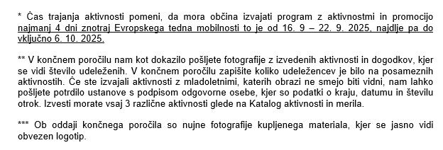
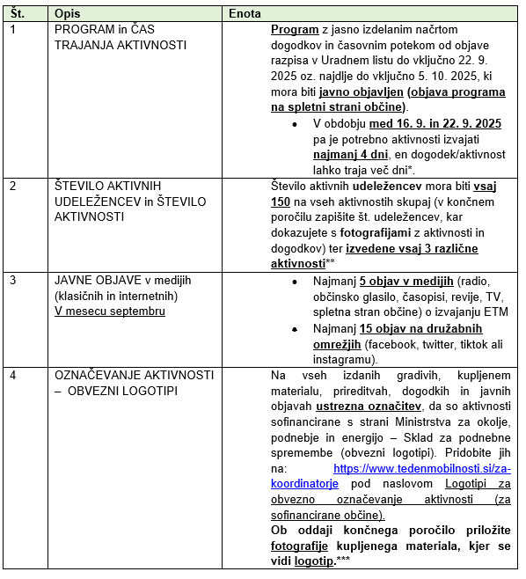
MINIMALNE ZAHTEVE ZA VSE PRIJAVITELJE (str. 10-11 RD)
 | POMEMBNO:
 | 1. Izpolniti vse minimalne zahteve na levi strani.
 | 2. Datum izdaje računa za prijavljene stroške najkasneje do vključno 6. 10. 2025
 | 3. Datum za oddajo končnega poročila je 7. 11. 2025

